BD - A - Mvto Cx
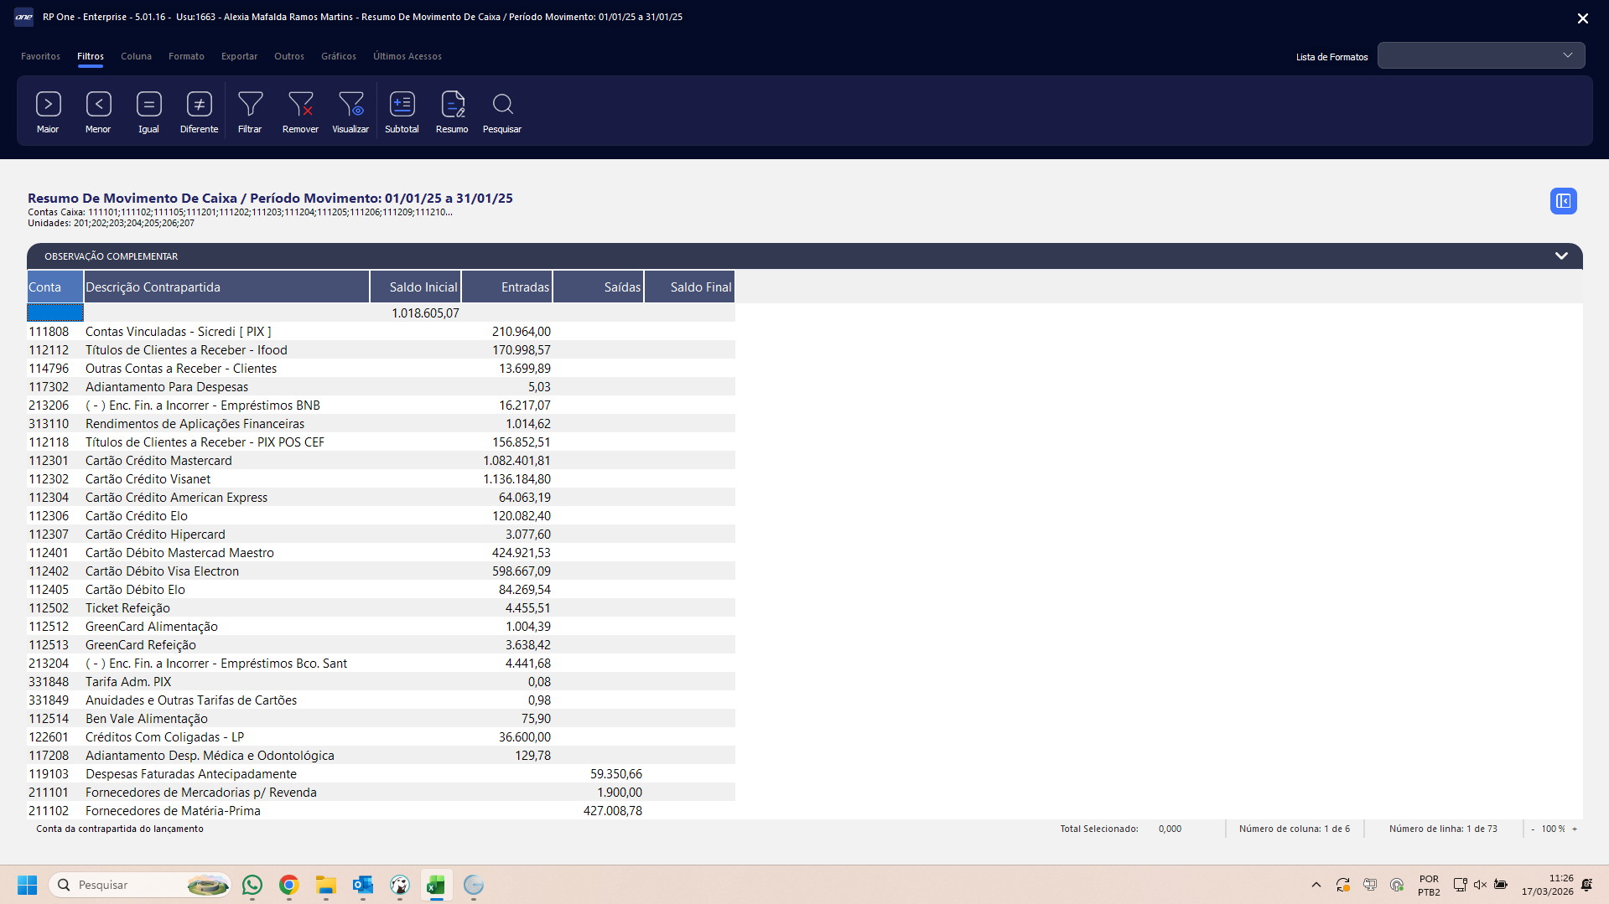
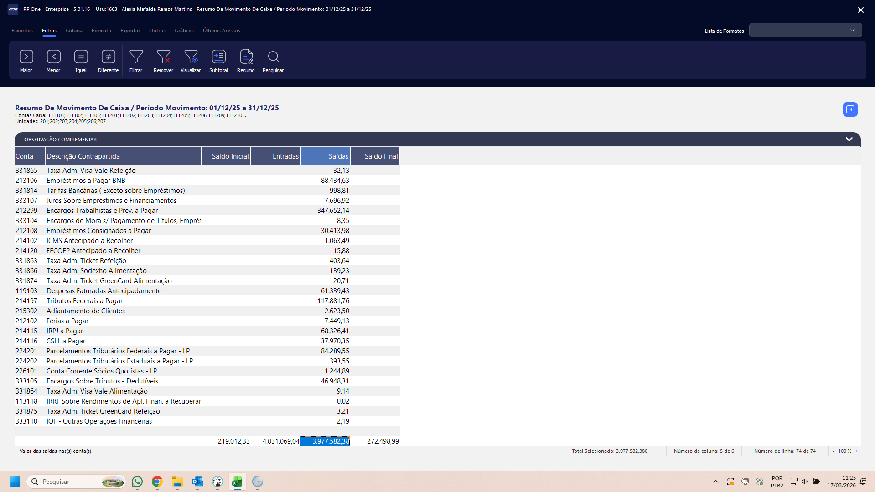
RP One - Enterprise - 5.01.16 - Usu:2700 - Jones Rerisson De Lima |  | Emissão: 26/03/26 14:43:16 |  |  |  |  |  | RP One - Enterprise - 5.01.16 - Usu:2700 - Jones Rerisson De Lima |  | Emissão: 26/03/26 14:43:16 |  |  |  |  |  | RP One - Enterprise - 5.02.14 - Usu:2700 - Jones Rerisson De Lima |  | Emissão: 17/04/26 10:18:58 |  |  |  |  |  | RP One - Enterprise - 5.03.07 - Usu:2700 - Jones Rerisson De Lima |  | Emissão: 12/05/26 17:49:24 |  |  |  |  |  | Flex - 4.02.78 - Usu:2284 - Juliana Vieira Machado Lima |  | Emissão: 22/10/25 15:04:18 |  |  |  |  |  | Flex - 4.02.78 - Usu:2284 - Juliana Vieira Machado Lima |  | Emissão: 22/10/25 15:22:12 |  |  |  |  |  | Flex - 4.02.78 - Usu:2284 - Juliana Vieira Machado Lima |  | Emissão: 22/10/25 15:30:24 |  |  |  |  |  | Flex - 4.02.78 - Usu:2284 - Juliana Vieira Machado Lima |  | Emissão: 22/10/25 15:32:44 |  |  |  |  |  | Flex - 4.02.78 - Usu:2284 - Juliana Vieira Machado Lima |  | Emissão: 22/10/25 15:35:03 |  |  |  |  |  | Flex - 4.03.56 - Usu:2700 - Jones Rerisson De Lima |  | Emissão: 29/12/25 11:12:53 |  |  |  |  |  | Flex - 4.03.56 - Usu:2700 - Jones Rerisson De Lima |  | Emissão: 29/12/25 11:15:24 |  |  |  |  |  | Flex - 4.04.08 - Usu:2700 - Jones Rerisson De Lima |  | Emissão: 12/01/26 11:48:15

Resumo De Movimento De Caixa / Período Movimento: 01/01/26 a 31/01/26 |  |  |  |  |  |  |  | Resumo De Movimento De Caixa / Período Movimento: 01/02/26 a 28/02/26 |  |  |  |  |  |  |  | Resumo De Movimento De Caixa / Período Movimento: 01/03/26 a 31/03/26 |  |  |  |  |  |  |  | Resumo De Movimento De Caixa / Período Movimento: 01/04/26 a 30/04/26 |  |  |  |  |  |  |  | Resumo De Movimento De Caixa / Período Movimento: 01/05/25 a 31/05/25 |  |  |  |  |  |  |  | Resumo De Movimento De Caixa / Período Movimento: 01/06/25 a 30/06/25 |  |  |  |  |  |  |  | Resumo De Movimento De Caixa / Período Movimento: 01/07/25 a 31/07/25 |  |  |  |  |  |  |  | Resumo De Movimento De Caixa / Período Movimento: 01/08/25 a 31/08/25 |  |  |  |  |  |  |  | Resumo De Movimento De Caixa / Período Movimento: 01/09/25 a 30/09/25 |  |  |  |  |  |  |  | Resumo De Movimento De Caixa / Período Movimento: 01/10/25 a 31/10/25 |  |  |  |  |  |  |  | Resumo De Movimento De Caixa / Período Movimento: 01/11/25 a 30/11/25 |  |  |  |  |  |  |  | Resumo De Movimento De Caixa / Período Movimento: 01/12/25 a 31/12/25
Contas Caixa: 111101;111102;111104;111105;111201;111202;111203;111204;111205;111206;111209... |  |  |  |  |  |  |  | Contas Caixa: 111101;111102;111104;111105;111201;111202;111203;111204;111205;111206;111209... |  |  |  |  |  |  |  | Contas Caixa: 111101;111102;111104;111105;111201;111202;111203;111204;111205;111206;111209... |  |  |  |  |  |  |  | Contas Caixa: 111101;111102;111104;111105;111201;111202;111203;111204;111205;111206;111209... |  |  |  |  |  |  |  | Contas Caixa: 111101;111102;111104;111105;111201;111202;111203;111204;111205;111206;111209... |  |  |  |  |  |  |  | Contas Caixa: 111101;111102;111104;111105;111201;111202;111203;111204;111205;111206;111209... |  |  |  |  |  |  |  | Contas Caixa: 111101;111102;111104;111105;111201;111202;111203;111204;111205;111206;111209... |  |  |  |  |  |  |  | Contas Caixa: 111101;111102;111104;111105;111201;111202;111203;111204;111205;111206;111209... |  |  |  |  |  |  |  | Contas Caixa: 111101;111102;111104;111105;111201;111202;111203;111204;111205;111206;111209... |  |  |  |  |  |  |  | Contas Caixa: 111101;111102;111105;111201;111202;111203;111204;111205;111206;111209;111210... |  |  |  |  |  |  |  | Contas Caixa: 111101;111102;111105;111201;111202;111203;111204;111205;111206;111209;111210... |  |  |  |  |  |  |  | Contas Caixa: 111101;111102;111105;111201;111202;111203;111204;111205;111206;111209;111210...
Unidades: 201;202;203;204;205;206;207 |  |  |  |  |  |  |  | Unidades: 201;202;203;204;205;206;207 |  |  |  |  |  |  |  | Unidades: 201;202;203;204;205;206;207 |  |  |  |  |  |  |  | Unidades: 201;202;203;204;205;206;207 |  |  |  |  |  |  |  | Unidades: 201;202;203;204;205;206;207 |  |  |  |  |  |  |  | Unidades: 201;202;203;204;205;206;207 |  |  |  |  |  |  |  | Unidades: 201;202;203;204;205;206;207 |  |  |  |  |  |  |  | Unidades: 201;202;203;204;205;206;207 |  |  |  |  |  |  |  | Unidades: 201;202;203;204;205;206;207 |  |  |  |  |  |  |  | Unidades: 201;202;203;204;205;206;207 |  |  |  |  |  |  |  | Unidades: 201;202;203;204;205;206;207 |  |  |  |  |  |  |  | Unidades: 201;202;203;204;205;206;207

desconsidera contas:111103;111104 |  |  |  |  |  |  |  | desconsidera contas:111103;111104 |  |  |  |  |  |  |  | desconsidera contas:111103;111104 |  |  |  |  |  |  |  | desconsidera contas:111103;111104 |  |  |  |  |  |  |  | desconsidera contas:111103;111104 |  |  |  |  |  |  |  | desconsidera contas:111103;111104 |  |  |  |  |  |  |  | desconsidera contas:111103;111104 |  |  |  |  |  |  |  | desconsidera contas:111103;111104 |  |  |  |  |  |  |  | desconsidera contas:111103;111104 |  |  |  |  |  |  |  | desconsidera contas:111103;111104 |  |  |  |  |  |  |  | desconsidera contas:111103;111104 |  |  |  |  |  |  |  | desconsidera contas:111103;111104
 |  |  | - |  |  | -

Conta | Descrição Contrapartida | Saldo Inicial | Entradas | Conta | Descrição Contrapartida | Saídas | Saldo Final | Conta | Descrição Contrapartida | Saldo Inicial | Entradas | Conta | Descrição Contrapartida | Saídas | Saldo Final | Conta | Descrição Contrapartida | Saldo Inicial | Entradas | Conta | Descrição Contrapartida | Saídas | Saldo Final | Conta | Descrição Contrapartida | Saldo Inicial | Entradas | Conta | Descrição Contrapartida | Saídas | Saldo Final | Conta | Descrição Contrapartida | Saldo Inicial | Entradas | Conta | Descrição Contrapartida | Saídas | Saldo Final | Conta | Descrição Contrapartida | Saldo Inicial | Entradas | Conta | Descrição Contrapartida | Saídas | Saldo Final | Conta | Descrição Contrapartida | Saldo Inicial | Entradas | Conta | Descrição Contrapartida | Saídas | Saldo Final | Conta | Descrição Contrapartida | Saldo Inicial | Entradas | Conta | Descrição Contrapartida | Saídas | Saldo Final | Conta | Descrição Contrapartida | Saldo Inicial | Entradas | Conta | Descrição Contrapartida | Saídas | Saldo Final | Conta | Descrição Contrapartida | Saldo Inicial | Entradas | Conta | Descrição Contrapartida | Saídas | Saldo Final | Conta | Descrição Contrapartida | Saldo Inicial | Entradas | Conta | Descrição Contrapartida | Saídas | Saldo Final | Conta | Descrição Contrapartida | Saldo Inicial | Entradas | Conta | Descrição Contrapartida | Saídas | Saldo Final
 |  | 313,112.02 | 4,391,783.13 |  |  | 3,602,658.20 | 1,102,236.95 |  |  | 1,102,236.95 | 3,454,302.77 |  |  | 3,549,657.89 | 1,006,881.83 |  |  | 1,006,881.83 | 3,815,781.11 |  |  | 4,665,729.93 | 156,933.01 |  |  | 156,933.01 | 3,343,230.73 |  |  | 3,517,696.00 | -17,532.26
112301 | Cartão Crédito Mastercard | 0.00 | 1,019,795.30 | 211101 | Fornecedores de Mercadorias p/ Revenda | 2,783.37 |  | 112116 | Títulos de Clientes a Receber - PIX TEF | 0.00 | 233,582.64 | 211102 | Fornecedores de Matéria-Prima | 118,737.07 |  | 112116 | Títulos de Clientes a Receber - PIX TEF | 0.00 | 249,621.86 | 211101 | Fornecedores de Mercadorias p/ Revenda | 460.00 |  | 112301 | Cartão Crédito Mastercard | 0.00 | 882,567.41 | 211102 | Fornecedores de Matéria-Prima | 104,620.99
112302 | Cartão Crédito Visanet | 0.00 | 1,104,055.99 | 211102 | Fornecedores de Matéria-Prima | 175,994.31 |  | 112118 | Títulos de Clientes a Receber - PIX POS CEF | 0.00 | 185,954.55 | 211103 | Fornecedores de Mercadorias p/ Consumo | 7,084.50 |  | 112118 | Títulos de Clientes a Receber - PIX POS CEF | 0.00 | 208,795.25 | 211102 | Fornecedores de Matéria-Prima | 138,599.09 |  | 112302 | Cartão Crédito Visanet | 0.00 | 947,228.35 | 211103 | Fornecedores de Mercadorias p/ Consumo | 7,434.30
112304 | Cartão Crédito American Express | 0.00 | 59,131.39 | 211103 | Fornecedores de Mercadorias p/ Consumo | 8,111.28 |  | 112301 | Cartão Crédito Mastercard | 0.00 | 901,444.92 | 211104 | Fornecedores de Serviços | 66,840.94 |  | 112301 | Cartão Crédito Mastercard | 0.00 | 944,749.24 | 211103 | Fornecedores de Mercadorias p/ Consumo | 6,878.60 |  | 112304 | Cartão Crédito American Express | 0.00 | 46,816.74 | 211104 | Fornecedores de Serviços | 66,789.97
112306 | Cartão Crédito Elo | 0.00 | 114,064.36 | 211104 | Fornecedores de Serviços | 55,011.49 |  | 112302 | Cartão Crédito Visanet | 0.00 | 1,004,049.89 | 212106 | Rescisões a Pagar | 7,158.06 |  | 112302 | Cartão Crédito Visanet | 0.00 | 994,757.72 | 211104 | Fornecedores de Serviços | 71,834.26 |  | 112306 | Cartão Crédito Elo | 0.00 | 80,965.18 | 211201 | Fornecedores de Mercadorias - Coligadas | 7,836.26
112401 | Cartão Débito Mastercad Maestro | 0.00 | 374,468.65 | 212106 | Rescisões a Pagar | 15,417.90 |  | 112303 | Cartão Crédito Dinners | 0.00 | 120.00 | 212199 | Funcionários a Pagar | 530,768.32 |  | 112304 | Cartão Crédito American Express | 0.00 | 44,470.38 | 212102 | Férias a Pagar | 2,588.85 |  | 112401 | Cartão Débito Mastercad Maestro | 0.00 | 276,504.23 | 212102 | Férias a Pagar | 55,734.56
122601 | Créditos Com Coligadas - LP | 0.00 | 425,948.00 | 212199 | Funcionários a Pagar | 506,639.84 |  | 112304 | Cartão Crédito American Express | 0.00 | 44,902.58 | 214119 | FECOEP a Recolher | 26.13 |  | 112306 | Cartão Crédito Elo | 0.00 | 90,047.33 | 212199 | Funcionários a Pagar | 507,968.56 |  | 259198 | ( - ) Dividendos Distribuídos por Antecipação PJ | 0.00 | 164,000.00 | 212106 | Rescisões a Pagar | 9,094.82
313110 | Rendimentos de Aplicações Financeiras | 0.00 | 8.08 | 212299 | Encargos Trabalhistas e Prev. à Pagar | 246,494.48 |  | 112306 | Cartão Crédito Elo | 0.00 | 91,838.31 | 214198 | Tributos Estaduais a Pagar | 147,868.13 |  | 112401 | Cartão Débito Mastercad Maestro | 0.00 | 313,717.84 | 215101 | Outras Contas a Pagar - Fornecedor | 6,300.81 |  | 331814 | Tarifas Bancárias ( Exceto sobre Empréstimos) | 0.00 | 1.16 | 212199 | Funcionários a Pagar | 430,142.10
331849 | Anuidades e Outras Tarifas de Cartões | 0.00 | 0.95 | 214119 | FECOEP a Recolher | 456.63 |  | 112401 | Cartão Débito Mastercad Maestro | 0.00 | 285,144.92 | 214199 | Tributos Municipais a Pagar | 1,071.08 |  | 112402 | Cartão Débito Visa Electron | 0.00 | 517,727.64 | 215109 | Outras Contas a Pagar - Colaborador | 16.94 |  | 331849 | Anuidades e Outras Tarifas de Cartões | 0.00 | 1.01 | 214119 | FECOEP a Recolher | 111.29
112116 | Títulos de Clientes a Receber - PIX TEF | 0.00 | 272,619.67 | 214198 | Tributos Estaduais a Pagar | 154,831.74 |  | 112402 | Cartão Débito Visa Electron | 0.00 | 418,770.45 | 215390 | Adiantamentos a Liberar - Fornecedor | 10,147.01 |  | 112405 | Cartão Débito Elo | 0.00 | 72,348.23 | 215302 | Adiantamento de Clientes | 166.98 |  | 112112 | Títulos de Clientes a Receber - Ifood | 0.00 | 239,585.32 | 214197 | Tributos Federais a Pagar | 119,232.27
112118 | Títulos de Clientes a Receber - PIX POS CEF | 0.00 | 230,404.64 | 215101 | Outras Contas a Pagar - Fornecedor | 2,684.07 |  | 112405 | Cartão Débito Elo | 0.00 | 73,001.72 | 215391 | Adiantamentos a Liberar - Colaborador | 13,900.00 |  | 114796 | Outras Contas a Receber - Clientes | 0.00 | 21,701.73 | 215390 | Adiantamentos a Liberar - Fornecedor | 6,067.27 |  | 112118 | Títulos de Clientes a Receber - PIX POS CEF | 0.00 | 164,338.74 | 214198 | Tributos Estaduais a Pagar | 129,090.20
112402 | Cartão Débito Visa Electron | 0.00 | 531,214.10 | 215110 | Troco Solidário a Pagar | 162.51 |  | 114796 | Outras Contas a Receber - Clientes | 0.00 | 12,404.57 | 218101 | Dividendos Distribuidos a Pagar | 78,655.17 |  | 331848 | Tarifa Adm. PIX | 0.00 | 0.31 | 215391 | Adiantamentos a Liberar - Colaborador | 15,600.00 |  | 112402 | Cartão Débito Visa Electron | 0.00 | 420,733.09 | 215390 | Adiantamentos a Liberar - Fornecedor | 7,266.86
112405 | Cartão Débito Elo | 0.00 | 85,753.99 | 215390 | Adiantamentos a Liberar - Fornecedor | 7,354.58 |  | 331848 | Tarifa Adm. PIX | 0.00 | 0.12 | 331814 | Tarifas Bancárias ( Exceto sobre Empréstimos) | 923.95 |  | 331849 | Anuidades e Outras Tarifas de Cartões | 0.00 | 0.80 | 218101 | Dividendos Distribuidos a Pagar | 76,778.08 |  | 112405 | Cartão Débito Elo | 0.00 | 73,083.01 | 215391 | Adiantamentos a Liberar - Colaborador | 21,539.00
331848 | Tarifa Adm. PIX | 0.00 | 0.16 | 215391 | Adiantamentos a Liberar - Colaborador | 18,040.00 |  | 331849 | Anuidades e Outras Tarifas de Cartões | 0.00 | 0.68 | 331848 | Tarifa Adm. PIX | 0.82 |  | 313110 | Rendimentos de Aplicações Financeiras | 0.00 | 1,435.73 | 226201 | Obrigações com Coligadas - LP | 2,987,785.00 |  | 213206 | ( - ) Enc. Fin. a Incorrer - Empréstimos BNB | 0.00 | 5,697.60 | 218101 | Dividendos Distribuidos a Pagar | 89,546.10
112502 | Ticket Refeição | 0.00 | 5,870.68 | 218101 | Dividendos Distribuidos a Pagar | 70,000.00 |  | 112502 | Ticket Refeição | 0.00 | 4,097.49 | 331849 | Anuidades e Outras Tarifas de Cartões | 235.21 |  | 112502 | Ticket Refeição | 0.00 | 7,395.17 | 331814 | Tarifas Bancárias ( Exceto sobre Empréstimos) | 1,054.86 |  | 331848 | Tarifa Adm. PIX | 0.00 | 0.37 | 259198 | ( - ) Dividendos Distribuídos por Antecipação PJ | 1,804,661.00
112505 | Sodexho Alimentação | 0.00 | 3,225.76 | 226201 | Obrigações com Coligadas - LP | 1,674,325.00 |  | 112505 | Sodexho Alimentação | 0.00 | 1,977.07 | 331850 | Taxa Adm. Mastercard | 12,262.35 |  | 112505 | Sodexho Alimentação | 0.00 | 4,833.00 | 331848 | Tarifa Adm. PIX | 1.45 |  | 112116 | Títulos de Clientes a Receber - PIX TEF | 0.00 | 14,889.37 | 331814 | Tarifas Bancárias ( Exceto sobre Empréstimos) | 1,028.94
112512 | GreenCard Alimentação | 0.00 | 1,531.35 | 331814 | Tarifas Bancárias ( Exceto sobre Empréstimos) | 985.97 |  | 112512 | GreenCard Alimentação | 0.00 | 1,008.26 | 331851 | Taxa Adm. Mastercard Maestro (Rede Shop) | 1,653.93 |  | 112512 | GreenCard Alimentação | 0.00 | 1,727.24 | 331849 | Anuidades e Outras Tarifas de Cartões | 117.16 |  | 112502 | Ticket Refeição | 0.00 | 5,273.40 | 331849 | Anuidades e Outras Tarifas de Cartões | 21.15
114796 | Outras Contas a Receber - Clientes | 0.00 | 4,773.84 | 331849 | Anuidades e Outras Tarifas de Cartões | 260.75 |  | 313110 | Rendimentos de Aplicações Financeiras | 0.00 | 1,322.00 | 331852 | Taxa Adm. Visa Crédito | 14,059.89 |  | 112513 | GreenCard Refeição | 0.00 | 1,115.12 | 331850 | Taxa Adm. Mastercard | 12,832.70 |  | 112505 | Sodexho Alimentação | 0.00 | 2,868.28 | 331850 | Taxa Adm. Mastercard | 11,995.93
213206 | ( - ) Enc. Fin. a Incorrer - Empréstimos BNB | 0.00 | 7,936.96 | 331850 | Taxa Adm. Mastercard | 13,869.35 |  | 112112 | Títulos de Clientes a Receber - Ifood | 0.00 | 173,341.70 | 331853 | Taxa Adm. Visa Electron | 2,850.46 |  | 112103 | Títulos de Convênios a Receber | 0.00 | 11,552.97 | 331851 | Taxa Adm. Mastercard Maestro (Rede Shop) | 1,819.05 |  | 112512 | GreenCard Alimentação | 0.00 | 1,428.61 | 331851 | Taxa Adm. Mastercard Maestro (Rede Shop) | 1,603.79
112112 | Títulos de Clientes a Receber - Ifood | 0.00 | 148,741.56 | 331851 | Taxa Adm. Mastercard Maestro (Rede Shop) | 2,172.29 |  | 213206 | ( - ) Enc. Fin. a Incorrer - Empréstimos BNB | 0.00 | 7,376.88 | 331854 | Taxa Adm. Dinners Club | 1.61 |  | 112112 | Títulos de Clientes a Receber - Ifood | 0.00 | 187,725.55 | 331852 | Taxa Adm. Visa Crédito | 13,930.94 |  | 112513 | GreenCard Refeição | 0.00 | 459.47 | 331852 | Taxa Adm. Visa Crédito | 13,252.45
112303 | Cartão Crédito Dinners | 0.00 | 108.73 | 331852 | Taxa Adm. Visa Crédito | 15,449.60 |  | 122601 | Créditos Com Coligadas - LP | 0.00 | 13,900.00 | 331855 | Taxa Adm. American Express | 686.99 |  | 122601 | Créditos Com Coligadas - LP | 0.00 | 136,600.00 | 331853 | Taxa Adm. Visa Electron | 3,519.49 |  | 114796 | Outras Contas a Receber - Clientes | 0.00 | 16,268.44 | 331855 | Taxa Adm. American Express | 716.31
112513 | GreenCard Refeição | 0.00 | 278.99 | 331855 | Taxa Adm. American Express | 904.73 |  | 215311 | Depósitos Bancários Não Identificados | 0.00 | 64.02 | 331859 | Taxa Adm. Elo Crédito | 1,247.47 |  | 213206 | ( - ) Enc. Fin. a Incorrer - Empréstimos BNB | 0.00 | 5,458.00 | 331855 | Taxa Adm. American Express | 680.41 |  | 333105 | Encargos Sobre Tributos - Dedutíveis | 0.00 | 0.01 | 331859 | Taxa Adm. Elo Crédito | 1,093.70
112504 | Alelo Refeição | 0.00 | 462.58 | 331859 | Taxa Adm. Elo Crédito | 1,539.01 |  |  |  |  |  | 331860 | Taxa Adm. Elo Débito | 456.73 |  |  |  |  |  | 331859 | Taxa Adm. Elo Crédito | 1,220.38 |  | 313110 | Rendimentos de Aplicações Financeiras | 0.00 | 1.39 | 119103 | Despesas Faturadas Antecipadamente | 93,925.18
117208 | Adiantamento Desp. Médica e Odontológica | 0.00 | 75.00 | 333104 | Encargos de Mora s/ Pagamento de Títulos, Empréstimos e Financiamentos | 70.01 |  |  |  |  |  | 331863 | Taxa Adm. Ticket Refeição | 246.24 |  |  |  |  |  | 331860 | Taxa Adm. Elo Débito | 454.23 |  | 112303 | Cartão Crédito Dinners | 0.00 | 52.69 | 213106 | Empréstimos a Pagar BNB | 85,697.59
215325 | Rendimentos Financeiros a Apropriar | 0.00 | 1,312.40 | 331848 | Tarifa Adm. PIX | 1.18 |  |  |  |  |  | 331866 | Taxa Adm. Sodexho Alimentação | 84.94 |  |  |  |  |  | 333104 | Encargos de Mora s/ Pagamento de Títulos, Empréstimos e Financiamentos | 10.09 |  | 117208 | Adiantamento Desp. Médica e Odontológica | 0.00 | 466.86 | 215101 | Outras Contas a Pagar - Fornecedor | 1,076.40
 |  |  |  | 331853 | Taxa Adm. Visa Electron | 3,611.95 |  |  |  |  |  | 331874 | Taxa Adm. Ticket GreenCard Alimentação | 21.06 |  |  |  |  |  | 212106 | Rescisões a Pagar | 2,243.09 |  |  |  |  |  | 331848 | Tarifa Adm. PIX | 1.95
 |  |  |  | 331860 | Taxa Adm. Elo Débito | 538.45 |  |  |  |  |  | 119103 | Despesas Faturadas Antecipadamente | 68,015.20 |  |  |  |  |  | 214119 | FECOEP a Recolher | 539.24 |  |  |  |  |  | 331853 | Taxa Adm. Visa Electron | 2,861.09
 |  |  |  | 212108 | Empréstimos Consignados a Pagar | 36,156.04 |  |  |  |  |  | 212299 | Encargos Trabalhistas e Prev. à Pagar | 210,755.06 |  |  |  |  |  | 214198 | Tributos Estaduais a Pagar | 36,293.70 |  |  |  |  |  | 331860 | Taxa Adm. Elo Débito | 458.86
 |  |  |  | 213106 | Empréstimos a Pagar BNB | 87,936.96 |  |  |  |  |  | 215101 | Outras Contas a Pagar - Fornecedor | 3,194.83 |  |  |  |  |  | 331863 | Taxa Adm. Ticket Refeição | 394.97 |  |  |  |  |  | 333107 | Juros Sobre Empréstimos e Financiamentos | 5,422.29
 |  |  |  | 214102 | ICMS Antecipado a Recolher | 1,291.12 |  |  |  |  |  | 213106 | Empréstimos a Pagar BNB | 87,376.87 |  |  |  |  |  | 331866 | Taxa Adm. Sodexho Alimentação | 182.87 |  |  |  |  |  | 212108 | Empréstimos Consignados a Pagar | 40,481.95
 |  |  |  | 214120 | FECOEP Antecipado a Recolher | 7.23 |  |  |  |  |  | 333107 | Juros Sobre Empréstimos e Financiamentos | 6,629.01 |  |  |  |  |  | 331874 | Taxa Adm. Ticket GreenCard Alimentação | 61.00 |  |  |  |  |  | 214102 | ICMS Antecipado a Recolher | 1,381.15
 |  |  |  | 215109 | Outras Contas a Pagar - Colaborador | 161.18 |  |  |  |  |  | 212108 | Empréstimos Consignados a Pagar | 35,861.39 |  |  |  |  |  | 331875 | Taxa Adm. Ticket GreenCard Refeição | 30.29 |  |  |  |  |  | 214120 | FECOEP Antecipado a Recolher | 12.78
 |  |  |  | 331863 | Taxa Adm. Ticket Refeição | 352.83 |  |  |  |  |  | 214102 | ICMS Antecipado a Recolher | 1,484.75 |  |  |  |  |  | 119103 | Despesas Faturadas Antecipadamente | 74,543.98 |  |  |  |  |  | 212299 | Encargos Trabalhistas e Prev. à Pagar | 39,106.19
 |  |  |  | 331866 | Taxa Adm. Sodexho Alimentação | 144.44 |  |  |  |  |  | 214113 | CSRF s/ Serviços a Recolher - 4,65% | 27.38 |  |  |  |  |  | 212108 | Empréstimos Consignados a Pagar | 36,607.38 |  |  |  |  |  | 331863 | Taxa Adm. Ticket Refeição | 210.06
 |  |  |  | 331874 | Taxa Adm. Ticket GreenCard Alimentação | 30.96 |  |  |  |  |  | 214120 | FECOEP Antecipado a Recolher | 22.05 |  |  |  |  |  | 212299 | Encargos Trabalhistas e Prev. à Pagar | 211,464.01 |  |  |  |  |  | 331866 | Taxa Adm. Sodexho Alimentação | 101.27
 |  |  |  | 333107 | Juros Sobre Empréstimos e Financiamentos | 7,356.27 |  |  |  |  |  | 214197 | Tributos Federais a Pagar | 133,145.82 |  |  |  |  |  | 214102 | ICMS Antecipado a Recolher | 803.85 |  |  |  |  |  | 331874 | Taxa Adm. Ticket GreenCard Alimentação | 51.44
 |  |  |  | 119103 | Despesas Faturadas Antecipadamente | 51,491.75 |  |  |  |  |  | 212102 | Férias a Pagar | 39,105.65 |  |  |  |  |  | 214120 | FECOEP Antecipado a Recolher | 5.85 |  |  |  |  |  | 331875 | Taxa Adm. Ticket GreenCard Refeição | 16.55
 |  |  |  | 215304 | Devolução de Vendas - Dinheiro | 185.50 |  |  |  |  |  | 214115 | IRPJ a Pagar | 84,222.48 |  |  |  |  |  | 214197 | Tributos Federais a Pagar | 107,190.57 |  |  |  |  |  | 333105 | Encargos Sobre Tributos - Dedutíveis | 51,784.20
 |  |  |  | 214197 | Tributos Federais a Pagar | 139,173.00 |  |  |  |  |  | 214116 | CSLL a Pagar | 43,549.34 |  |  |  |  |  | 214115 | IRPJ a Pagar | 66,748.17 |  |  |  |  |  | 214115 | IRPJ a Pagar | 75,695.20
 |  |  |  | 212102 | Férias a Pagar | 39,432.88 |  |  |  |  |  | 224201 | Parcelamentos Tributários Federais a Pagar - LP | 84,289.55 |  |  |  |  |  | 214116 | CSLL a Pagar | 34,884.36 |  |  |  |  |  | 214116 | CSLL a Pagar | 39,309.87
 |  |  |  | 214115 | IRPJ a Pagar | 82,674.87 |  |  |  |  |  | 224202 | Parcelamentos Tributários Estaduais a Pagar - LP | 393.55 |  |  |  |  |  | 214199 | Tributos Municipais a Pagar | 11,345.31 |  |  |  |  |  | 214201 | Parcelamentos Tributários Federais a Pagar | 7,054.57
 |  |  |  | 214116 | CSLL a Pagar | 45,604.33 |  |  |  |  |  | 226201 | Obrigações com Coligadas - LP | 1,685,140.00 |  |  |  |  |  | 224201 | Parcelamentos Tributários Federais a Pagar - LP | 84,289.55 |  |  |  |  |  | 224201 | Parcelamentos Tributários Federais a Pagar - LP | 77,234.98
 |  |  |  | 224201 | Parcelamentos Tributários Federais a Pagar - LP | 84,289.55 |  |  |  |  |  | 333105 | Encargos Sobre Tributos - Dedutíveis | 49,455.81 |  |  |  |  |  | 224202 | Parcelamentos Tributários Estaduais a Pagar - LP | 393.55 |  |  |  |  |  | 224202 | Parcelamentos Tributários Estaduais a Pagar - LP | 393.55
 |  |  |  | 224202 | Parcelamentos Tributários Estaduais a Pagar - LP | 393.55 |  |  |  |  |  | 333110 | IOF - Outras Operações Financeiras | 1.09 |  |  |  |  |  | 333105 | Encargos Sobre Tributos - Dedutíveis | 50,509.39 |  |  |  |  |  | 226101 | Conta Corrente Sócios Quotistas - LP | 2,606.18
 |  |  |  | 331854 | Taxa Adm. Dinners Club | 1.46 |  |  |  |  |  |  |  |  |  |  |  |  |  | 213106 | Empréstimos a Pagar BNB | 85,458.00 |  |  |  |  |  | 331854 | Taxa Adm. Dinners Club | 0.71
 |  |  |  | 333105 | Encargos Sobre Tributos - Dedutíveis | 48,233.67 |  |  |  |  |  |  |  |  |  |  |  |  |  | 333107 | Juros Sobre Empréstimos e Financiamentos | 5,055.60 |  |  |  |  |  | 226201 | Obrigações com Coligadas - LP | 110,000.00
 |  |  |  | 331875 | Taxa Adm. Ticket GreenCard Refeição | 5.58
 |  |  |  | 113118 | IRRF Sobre Rendimentos de Apl. Finan. a Recuperar | 0.02
 |  |  |  | 331865 | Taxa Adm. Visa Vale Refeição | 21.59
 |  |  |  | 333110 | IOF - Outras Operações Financeiras | 2.93

